SourceTree
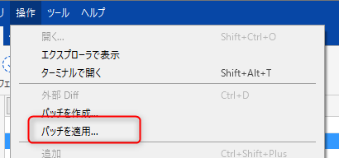
・ローカルリポジトリを開く

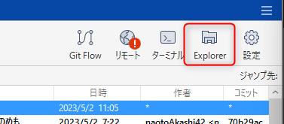

・リモートリポジトリを開く

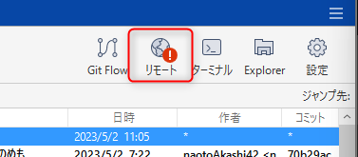

・リポジトリをまとめて削除する

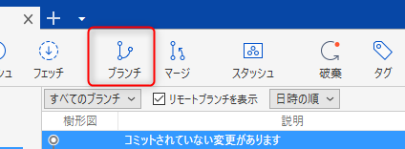

 |  | ↓

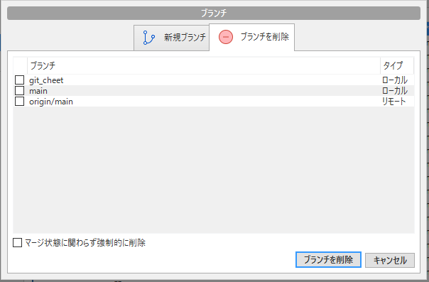

・Stash

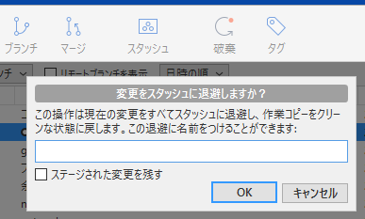

 |  | ↓ | 作業後にブランチに適応できる。

・Amend
 | 直前のコミットに変更を追加することができる。

 | ※プッシュしてしまうとできなくなるので注意。

・rebase

 | 変更履歴の分岐をなかったことにできる。

・パッチの作成



    

